标准房
项目 | 标准房 | 户型 | 各套建筑面积（㎡） | 套数 | 总建筑面积（㎡） | 总楼层 | 所在楼层 | 朝向
楼层 | 中楼层 | A1、A2（一居） | 55.93-62.23 | 322 | 18701.6 | 15 | 1-15 | 东南、南北、南、西、东
户型 | 一居室 | B2、B3（二居） | 75.9-76.32 | 3 | 228.31 | 15 | 1-15 | 西南、西北
面积 | 55.93-60.88 | C2、C3、C5、C8（三居） | 89.01-89.78 | 5 | 447.53 | 15 | 1-15 | 南北、东南、南
朝向 | 南 | 合计 |  |  | 19377.44
装修 | 毛坯
设备 | 齐全

 |  | 户型 | 各套建筑面积（㎡） | 套数 | 总建筑面积（㎡） | 总楼层 | 所在楼层 | 朝向
 |  | A1、A2、A5、A6（一居） | 55.93-60.88 | 141 | 7995.14 | 15 | 1-15 | 南
 |  | A7、A8、A9（一居） | 58.4-62.23 | 125 | 7384.62 | 15 | 1-15 | 西
 |  | A3、A4（一居） | 59.3-59.79 | 53 | 3153.59 | 15 | 1-15 | 东
 |  | A1、A2（三居） | 89.51-89.78 | 3 | 268.94 | 15 | 1-15 | 南
 |  | C2、C3（一居） | 55.97-56.14 | 2 | 112.11 | 15 | 1-15 | 南北
 |  | B3（二居） | 76.09-76.32 | 2 | 152.41 | 15 | 1-15 | 西北
 |  | C5（一居） | 56.14 | 1 | 56.14 | 15 | 1-15 | 东南
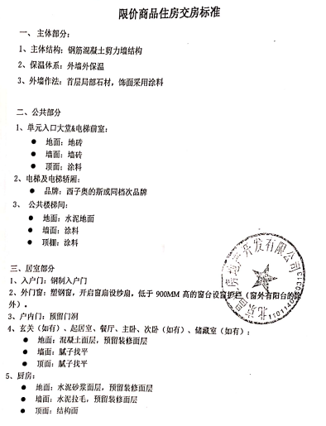
 |  | C8（三居） | 89.01 | 1 | 89.01 | 15 | 1-15 | 东南
 |  | C2（三居） | 89.58 | 1 | 89.58 | 15 | 1-15 | 南北
 |  | B2（二居） | 75.9 | 1 | 75.9 | 15 | 1-15 | 西南
 |  | 合计 | - | 330 | 19377.44 | - | - | -

比较法
估价对象

项目 |  | 估价对象 |  | 可比实例1 |  | 可比实例2 |  | 可比实例3
小区名称 |  | 翡萃家园 |  | 金融街金色漫香苑 |  | 望都家园 |  | 名佳花园一区
平均租金（元/平方米·月） |  | 待估 |  | 51.47 |  | 41.54 |  | 50.36
交易时间 |  | 于价值时点过去12个月 | 100 | 于价值时点过去12个月 | 100 | 于价值时点过去12个月 | 100 | 于价值时点过去12个月 | 100
交易情况 |  | 正常 | 100 | 正常 | 100 | 正常 | 100 | 正常 | 100
区域状况 | 居住区成熟度 | 估价对象周边有温泉花园、金色漫香苑、北亚花园、冠雅苑、望都家园、王府花园、名流花园、名佳花园、东二旗新村、威尼斯花园等居住小区，居住小区规模较大，入住率较高，综合评价居住区成熟度较好。 | 100 | 可比实例1周边有万科翡萃家园、温泉花园、北亚花园、冠雅苑、望都家园、王府花园、名流花园、名佳花园、东二旗新村、威尼斯花园等居住小区，居住小区规模较大，入住率较高，综合评价居住区成熟度较好。 | 100 | 可比实例2周边有万科翡萃家园、温泉花园、金色漫香苑、北亚花园、冠雅苑、王府花园、名流花园、名佳花园、东二旗新村、威尼斯花园等居住小区，居住小区规模较大，入住率较高，综合评价居住区成熟度较好。 | 100 | 可比实例3周边有万科翡萃家园、温泉花园、金色漫香苑、北亚花园、冠雅苑、望都家园、王府花园、名流花园、东二旗新村、威尼斯花园等居住小区，居住小区规模较大，入住率较高，综合评价居住区成熟度较好。 | 100
 | 交通条件 | 估价对象所属项目南侧紧邻城市次干道——北清路，周边有公交车站（名流花园、名流花园兰苑、名佳四区、翡翠公园），停靠线路有417路、487路、860路、快速直达专线158路、首都机场大巴回龙观线等公交线路，距地铁5号线（天通苑北站）约3公里，综合评价交通便捷度一般。 | 100 | 可比实例1紧邻城市次干道——东北路，周边有公交车站（北亚花园东门、北亚花园南站、八仙庄西），停靠线路有463路、628路、快速直达专线114路等公交线路，3公里范围内无轨道交通线路，综合评价交通便捷度一般 | 100 | 可比实例2紧邻城市主干道——定泗路，周边有公交车站（望都家园、北七家西口、平坊），停靠线路有430路、463路、533路、537路、643路、871路、905路、922路等公交线路，3公里范围内无轨道交通线路，综合评价交通便捷度一般 | 100 | 可比实例3紧邻城市次干道——北清路，周边有公交车站（名流花园、名流花园兰苑、名佳四区、翡翠公园），停靠线路有417路、487路、860路、快速直达专线158路、首都机场大巴回龙观线等公交线路，距地铁5号线（天通苑北站）约3公里，综合评价交通便捷度一般 | 100
 | 商业设施 | 估价对象周边有宝迪商业中心、新世纪商城（燕丹分店）、物美大卖场、华联超市等，商业设施齐备度一般 | 100 | 可比实例1周边有宝迪商业中心物美超市、华联超市、北七家家具建材批发市场等，商业设施齐备度一般 | 100 | 可比实例2周边有宝迪商业中心、新世纪商城（燕丹分店）、物美大卖场、华联超市等，商业设施齐备度一般 | 100 | 可比实例3周边有宝迪商业中心、新世纪商城（燕丹分店）、物美大卖场、华联超市等，商业设施齐备度一般 | 100
 | 自然环境 | 以估价对象为中心3公里范围内有海鶄落湿地公园、半塔郊野公园等自然景观；有北新科学院、国家电投集团中央研究院、北七家镇政府等人文环境，绿化面积较大，文化氛围较好，综合评价自然与人环境较好 | 100 | 以可比实例1为中心3公里范围内有温榆河、未来科学城滨水公园等自然景观；有北京服装学院、北京商业学校、全球能源互联网研究院等人文环境，绿化面积较大，文化氛围较好，综合评价自然与人环境较好 | 100 | 以可比实例2为中心3公里范围内有海鶄落湿地公园、半塔郊野公园等自然景观；有北新科学院、国家电投集团中央研究院、北七家镇政府等人文环境，绿化面积较大，文化氛围较好，综合评价自然与人环境较好 | 100 | 以可比实例3为中心3公里范围内有海鶄落湿地公园、半塔郊野公园等自然景观；有北新科学院、国家电投集团中央研究院、北七家镇政府等人文环境，绿化面积较大，文化氛围较好，综合评价自然与人环境较好 | 100
 | 公共配套 | 估价对象所在区域周边3公里范围内有北师大二附中未来科技城学校、北京王府学校、昌平区燕丹学校、黄城根小学昌平学校、本真双语艺术幼稚园、北京师范大学未来科技城第一幼儿园等教育设施；北京王府中西医结合医院、北京市昌平区北七家社区卫生服务中心名佳花园社区卫生服务站等医疗设施；中国邮政储蓄银行、北京市农村商业银行、昌平发展村镇银行等配套设施，公共配套设施状况较好。 | 100 | 可比实例1所在区域周边3公里范围内有北京天骄实验学校、北京市昌平区北七家中心小学、北京商业学校、蓓蕾佳尔幼儿园等教育设施；北京王府中西医结合医院、北京市昌平区北七家社区卫生服务中心等医疗设施；中国农业银行、中国邮政储蓄银行、北京市农村商业银行等配套设施，公共配套设施状况较好。 | 100 | 可比实例2所在区域周边3公里范围内有北师大二附中未来科技城学校、北京王府学校、昌平区燕丹学校、黄城根小学昌平学校、本真双语艺术幼稚园、北京师范大学未来科技城第一幼儿园等教育设施；北京王府中西医结合医院、北京市昌平区北七家社区卫生服务中心名佳花园社区卫生服务站等医疗设施；中国邮政储蓄银行、北京市农村商业银行、昌平发展村镇银行等配套设施，公共配套设施状况较好。 | 100 | 可比实例3所在区域周边3公里范围内有北师大二附中未来科技城学校、北京王府学校、昌平区燕丹学校、黄城根小学昌平学校、本真双语艺术幼稚园、北京师范大学未来科技城第一幼儿园等教育设施；北京王府中西医结合医院、北京市昌平区北七家社区卫生服务中心名佳花园社区卫生服务站等医疗设施；中国邮政储蓄银行、北京市农村商业银行、昌平发展村镇银行等配套设施，公共配套设施状况较好。 | 100
实物状况 | 物业服务 | 有专业物业公司，物业服务保障较好 | 100 | 有专业物业公司，物业服务保障较好 | 100 | 有专业物业公司，物业服务保障较好 | 100 | 有专业物业公司，物业服务保障较好 | 100 | 项目名称 | 户型 | 楼层 | 装修 | 朝向 | 建筑面积（㎡）
 | 小区环境 | 绿化率约为30%，较好 | 100 | 绿化率约为35%，较好 | 100 | 绿化率约为36%，较好 | 100 | 绿化率约为40%，较好 | 100 | 金融街金色漫香苑 | 二居室 | 中楼层 | 普通装修 | 南北 | 88
 | 配套设施 | 配备活动站、医疗站 | 100 | 配备活动站、医疗站 | 100 | 配备活动站、医疗站 | 100 | 配备活动站、医疗站 | 100 | 望都家园 | 二居室 | 中楼层 | 普通装修 | 南北 | 118
 | 居住管理 | 配备管理人员，数量充足，居住管理较好 | 100 | 配备管理人员，数量充足，居住管理较好 | 100 | 配备管理人员，数量充足，居住管理较好 | 100 | 配备管理人员，数量充足，居住管理较好 | 100 | 名佳花园一区 | 二居室 | 中楼层 | 普通装修 | 南北 | 89
 | 户型 | 主力户型为一居室，住宅套型较好 | 100 | 主力户型为二居室，住宅套型一般 | 100 | 主力户型为二居室，住宅套型一般 | 100 | 主力户型为二居室，住宅套型一般 | 100
 | 朝向、采光、通风 | 朝向较好，能保证较长时间的采光，通风较好，综合分析朝向、采光、通风状况较好（南） | 100 | 朝向好，能保证较长时间的采光，通风较好，综合分析朝向、采光、通风状况较好（南北） | 102 | 朝向好，能保证较长时间的采光，通风较好，综合分析朝向、采光、通风状况较好（南北） | 102 | 朝向好，能保证较长时间的采光，通风较好，综合分析朝向、采光、通风状况较好（南北） | 102
 | 装修 | 毛坯 | 100 | 该小区装修为基本装修，装修用材环保，经过精心设计，提升居住体验，较好 | 105 | 该小区装修为基本装修，装修用材环保，经过精心设计，提升居住体验，较好 | 105 | 该小区装修为基本装修，装修用材环保，经过精心设计，提升居住体验，较好 | 105
 | 标准房建筑面积 | 55.93-60.88 | 100 | 88 | 98 | 118 | 96 | 89 | 98
 | 设备 | 厨房卫生间配备家具家电，程度较新；功能正常，质量有保证，一般 | 100 | 配备家具、家电；程度较新；功能正常，质量有保证，较好 | 102 | 配备家具、家电；程度较新；功能正常，质量有保证，较好 | 102 | 配备家具、家电；程度较新；功能正常，质量有保证，较好 | 102
成交单价（元/平米） |  | _____ |  | 51.47 |  | 41.54 |  | 50.36
比较价值（元/平米） |  | _____ |  | 48.07 |  | 39.61 |  | 47.04

 |  | 45 |  | 0.934 |  | 0.9535 |  | 0.9341

 |  |  |  | 48.069866667 |  | 39.611568333 |  | 47.041276 |  | 1.0218657051

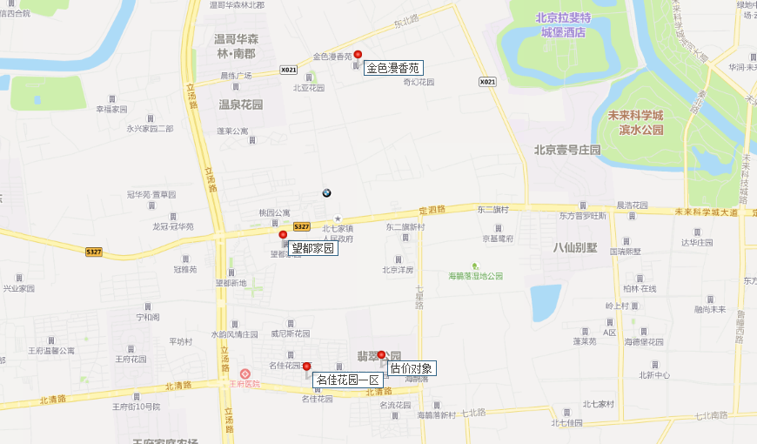

 |  |  |  |  |  |  | 96

金色漫香苑汇总
 | 中指数据 |  | 不含供暖、物业 |  | 12
 | 小区名称
时间 | 时间 | 样本数量 | 估价机构样本小区数据 | 样本数量 | 含物业费，不含取暖费 | 不含物业费和取暖费
2020年三季度 | 2020-08-01 | 2 | 53.77 | 5 | 57.56 | 54.76
 | 2020-09-01 | 3 | 55.74 |  |  |  |  | 平均月租金 | 结论
2020年四季度 | 2020-10-01 | 1 | 57.5 | 3 | 57.74 | 54.94 | 中指 | 54.98 | 51.47
 | 2020-11-01 | 1 | 54.93 |  |  |  | 城研中心 | 52.32 |  | 物业费 | 2.8 | 中指
 | 2020-12-01 | 1 | 52.4 |  |  |  | 市场数据 | 47.10 |  | 取暖费 | 2.5 | 30/年/平米
2021年一季度 | 2021-01-01 | 2 | 52.16 | 7 | 55.53 | 52.73
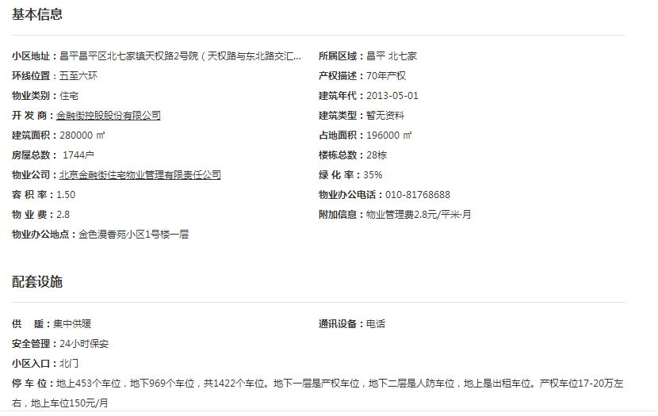
 | 2021-02-01 | 3 | 52.56 |  |  |  |  |  | 51.04
 | 2021-03-01 | 2 | 53.46
2021年二季度 | 2021-04-01 | 2 | 56.27 | 6 | 59.38 | 56.58
 | 2021-05-01 | 3 | 56.68
 | 2021-06-01 | 2 | 56.78
2021年三季度 | 2021-07-01 | 1 | 55.9 | 1 |  | 55.9
平均月租金（元/平方米/月） |  |  |  |  | 57.55 | 54.98
 |  |  | 不含供暖、物业
 | 城研中心提供数据
时间 | 时间 | 样本数量 | 不含供暖费平均租金单价 | 样本数量 | 含物业费，不含取暖费 | 不含物业费和取暖费
2020年三季度 | 2020-08-01 |  | 54.12 | 5 | 54.16 | 51.36
 | 2020-09-01 |  | 48.59
2020年四季度 | 2020-10-01 |  | 51.64 | 2 | 53.54 | 50.74
 | 2020-11-01 |  | 50.59
 | 2020-12-01 |  | 49.99
2021年一季度 | 2021-01-01 |  | 49.78 | 4 | 54.28 | 51.48
 | 2021-02-01 |  | 52.66
 | 2021-03-01 |  | 52.01
2021年二季度 | 2021-04-01 |  | 55.86 | 4 | 55.54 | 52.74
 | 2021-05-01 |  | 51.94
 | 2021-06-01 |  | 50.41
2021年三季度 | 2021-07-01 |  | 55.26 | 1 | 55.26 | 55.26
平均月租金（元/平方米/月） |  |  |  |  | 54.56 | 52.32
 |  |  | 含供暖、物业
 | 市场调查数据
时间 | 时间 | 样本数量 | 不含供暖费平均租金单价 | 样本数量 | 不含物业费和取暖费 | 含物业费，含取暖费
2020年三季度 | 2020-08-01 | 5 | 50.82 | 11 | 46.11 | 51.41
 | 2020-09-01 | 6 | 52.00
2020年四季度 | 2020-10-01 | 4 | 50.99 | 11 | 44.38 | 49.68
 | 2020-11-01 | 2 | 47.70
 | 2020-12-01 | 5 | 50.36
2021年一季度 | 2021-01-01 | 3 | 49.54 | 7 | 45.65 | 50.95
 | 2021-02-01 | 2 | 52.73
 | 2021-03-01 | 2 | 50.59
2021年二季度 | 2021-04-01 | 5 | 58.92 | 11 | 51.01 | 56.31
 | 2021-05-01 | 5 | 53.19
 | 2021-06-01 | 1 | 56.82
2021年三季度 | 2021-07-01 | 11 | 53.67 | 11 | 48.37 | 53.67
平均月租金（元/平方米/月） |  |  |  |  | 47.10 | 52.40
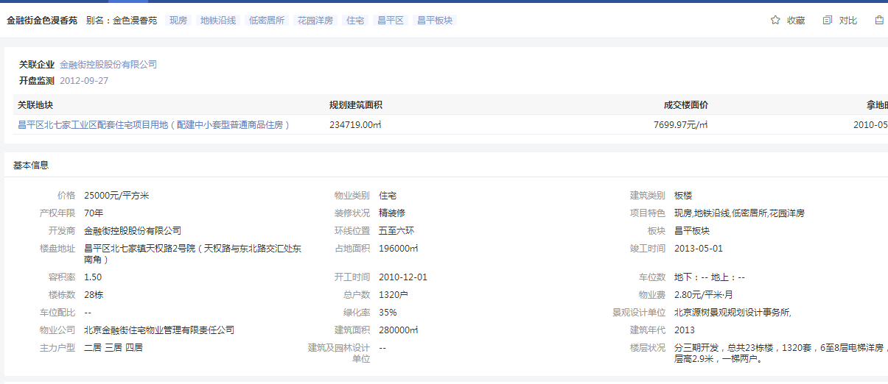

望都家园汇总
 | 中指数据 |  | 不含供暖、物业 |  | 12
 | 小区名称
时间 | 时间 | 样本数量 | 估价机构样本小区数据 | 样本数量 | 含物业费，不含取暖费 | 不含物业费和取暖费
2020年三季度 | 2020-08-01 | 1 | 41.76 | 3 | 42.95 | 41.75
 | 2020-09-01 | 2 | 41.73 |  |  |  |  | 平均月租金 | 结论
2020年四季度 | 2020-10-01 | 1 | 43.93 | 4 | 44.88 | 43.68 | 中指 | 42.30 | 41.54
 | 2020-11-01 | 2 | 42.52 |  |  |  | 城研中心 | 41.13 |  | 物业费 | 1.2
 | 2020-12-01 | 1 | 44.6 |  |  |  | 市场数据 | 41.20 |  | 取暖费 | 2.5
2021年一季度 | 2021-01-01 | 2 | 41.98 | 4 | 42.46 | 41.26
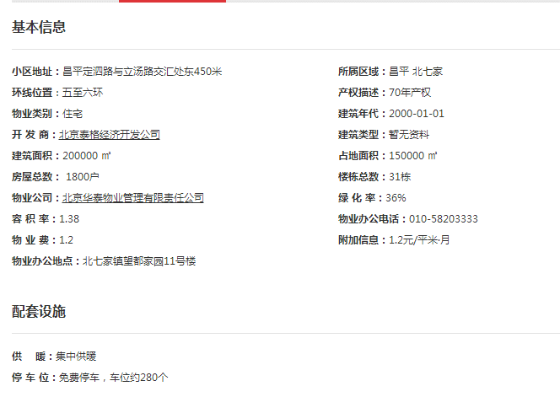
 | 2021-02-01 | 1 | 40.6 |  |  |  |  |  | 41.75
 | 2021-03-01 | 1 | 41.21
2021年二季度 | 2021-04-01 | 2 | 42.32 | 6 | 43.69 | 42.49
 | 2021-05-01 | 3 | 43.36
 | 2021-06-01 | 1 | 41.79
2021年三季度 | 2021-07-01 | 0 | - | 0 | - | -
平均月租金（元/平方米/月） |  |  |  |  | 43.50 | 42.30
 |  |  | 不含供暖、物业
 | 城研中心提供数据
时间 | 时间 | 样本数量 | 不含供暖费平均租金单价 | 样本数量 | 含物业费，不含取暖费 | 不含物业费和取暖费
2020年三季度 | 2020-08-01 |  | 41.71 | 6 | 44.41 | 43.21
 | 2020-09-01 |  | 44.71
2020年四季度 | 2020-10-01 |  | 43.4 | 3 | 41.85 | 40.65
 | 2020-11-01 |  | 40.36
 | 2020-12-01 |  | 38.19
2021年一季度 | 2021-01-01 |  | 38.87 | 4 | 40.17 | 38.97
 | 2021-02-01 |  | 39.22
 | 2021-03-01 |  | 38.81 |  |  |  |  | 0.97399527187
2021年二季度 | 2021-04-01 |  | 47.08 | 4 | 42.39 | 41.19 |  | 0.026004728132
 | 2021-05-01 |  | 46.99
 | 2021-06-01 |  | 29.49
2021年三季度 | 2021-07-01 |  | 41.65 | 2 | - | 41.65
平均月租金（元/平方米/月） |  |  |  |  | 42.21 | 41.13
 |  |  | 含供暖、物业
 | 市场调查数据
时间 | 时间 | 样本数量 | 不含供暖费平均租金单价 | 样本数量 | 不含物业费和取暖费 | 含物业费，含取暖费
2020年三季度 | 2020-08-01 | 4 | 36.75 | 12 | 39.31 | 43.01
 | 2020-09-01 | 2 | 49.26
2020年四季度 | 2020-10-01 | 6 | 44.83 | 11 | 40.96 | 44.66
 | 2020-11-01 | 3 | 40.73
 | 2020-12-01 | 3 | 48.41
2021年一季度 | 2021-01-01 | 5 | 47.41 | 10 | 41.69 | 45.39
 | 2021-02-01 | 3 | 41.69
 | 2021-03-01 | 4 | 47.06
2021年二季度 | 2021-04-01 | 3 | 45.60 | 13 | 42.46 | 46.16
 | 2021-05-01 | 2 | 46.07
 | 2021-06-01 | 4 | 46.82
2021年三季度 | 2021-07-01 | 7 | 45.28 | 7 | 41.58 | 45.28
平均月租金（元/平方米/月） |  |  |  |  | 41.20 | 44.90

名佳花园一区汇总
 | 中指数据 |  | 不含供暖、物业 |  | 12
 | 小区名称
时间 | 时间 | 样本数量 | 估价机构样本小区数据 | 样本数量 | 含物业费，不含取暖费 | 不含物业费和取暖费
2020年三季度 | 2020-08-01 | 2 | 45.71 | 5 | 46.41 | 45.76
 | 2020-09-01 | 3 | 45.8 |  |  |  |  | 平均月租金 | 结论
2020年四季度 | 2020-10-01 | 1 | 47.53 | 5 | 49.66 | 49.01 | 中指 | 48.11 | 50.36
 | 2020-11-01 | 3 | 49.35 |  |  |  | 城研中心 | 55.06 |  | 物业费 | 0.65
 | 1900-01-01 | 1 | 50.16 |  |  |  | 市场数据 | 47.91 |  | 取暖费 | 2.5
2021年一季度 | 2021-01-01 | 2 | 46.23 | 3 | 47.76 | 47.11
 | 2021-02-01 | 3 | 48.02 |  |  |  |  |  | 48.01
 | 2021-03-01 | 2 | 47.07
2021年二季度 | 2021-04-01 | 2 | 48.96 | 2 | 51.19 | 50.54
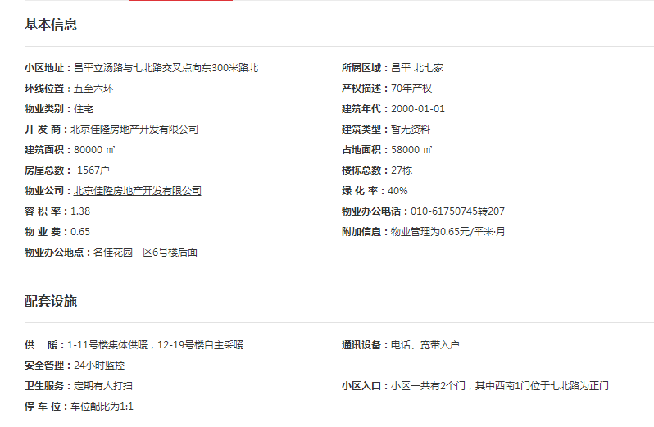
 | 2021-05-01 | 3 | 52.15
 | 2021-06-01 | 2 | 50.51
2021年三季度 | 2021-07-01 | 0 | - | 0 | - | -
平均月租金（元/平方米/月） |  |  |  |  | 48.76 | 48.11
 |  |  | 不含供暖、物业
 | 城研中心提供数据
时间 | 时间 | 样本数量 | 不含供暖费平均租金单价 | 样本数量 | 含物业费，不含取暖费 | 不含物业费和取暖费
2020年三季度 | 2020-08-01 |  | 51.35 | 4 | 53.89 | 53.24
 | 2020-09-01 |  | 55.13
2020年四季度 | 2020-10-01 |  | 57.37 | 5 | 52.13 | 51.48
 | 2020-11-01 |  | 48.84
 | 2020-12-01 |  | 48.23
2021年一季度 | 2021-01-01 |  | 71.99 | 4 | 62.02 | 61.37
 | 2021-02-01 |  | 53.67
 | 2021-03-01 |  | 58.44
2021年二季度 | 2021-04-01 |  | 47.62 | 3 | 50.15 | 49.5 |  | 0.87377406466
 | 2021-05-01 |  | 49.76
 | 2021-06-01 |  | 51.11
2021年三季度 | 2021-07-01 |  | 59.69 | 1 |  | 59.69
平均月租金（元/平方米/月） |  |  |  |  | 54.55 | 55.06
 |  |  | 含供暖、物业
 | 市场调查数据
时间 | 时间 | 样本数量 | 不含供暖费平均租金单价 | 样本数量 | 不含物业费和取暖费 | 含物业费，含取暖费
2020年三季度 | 2020-08-01 | 2 | 46.09 | 10 | 40.42 | 43.57
 | 2020-09-01 | 4 | 41.05
2020年四季度 | 2020-10-01 | 4 | 49.54 | 2 | 48.61 | 51.76
 | 2020-11-01 | 4 | 64.91
 | 2020-12-01 | 1 | 40.82
2021年一季度 | 2021-01-01 | —— | 56.10 | 3 | 48.31 | 51.46
 | 2021-02-01 | 1 | 44.72
 | 2021-03-01 | 3 | 53.55
2021年二季度 | 2021-04-01 | 3 | 47.68 | 4 | 48.02 | 51.17
 | 2021-05-01 | 4 | 48.29
 | 2021-06-01 | 4 | 57.54
2021年三季度 | 2021-07-01 | 2 | 57.33 | 5 | 54.18 | 57.33
平均月租金（元/平方米/月） |  |  |  |  | 47.91 | 51.06

城研案例
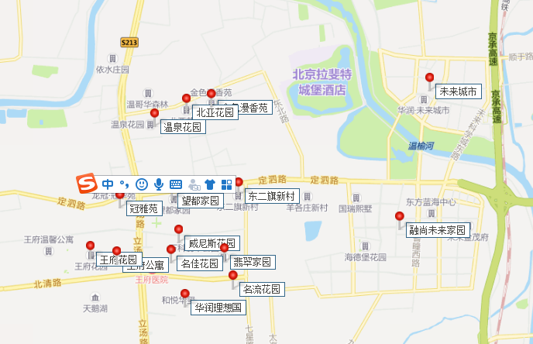
序号 | 共产房项目名称 | 地区 | 周边小区名称 | 项目所在区 | 项目所在位置 | 市场租金时段
一 | 翡翠家园（万科翡翠公园）、融尚未来家园 | 昌平区 | 温泉花园 | 昌平 | 昌平区立汤路与东北路交汇口东南角 | 2020年7月-2021年7月
 |  |  | 北亚花园 | 昌平 | 昌平区立汤路与东北路交汇口东南角
 |  |  | 金色漫香苑 | 昌平 | 昌平区立汤路与东北路交汇口东南角
 |  |  | 冠雅苑 | 昌平 | 昌平区立汤路与定泗路交汇口西南角
 |  |  | 望都家园 | 昌平 | 昌平区立汤路与定泗路交汇口东南角
 |  |  | 东二旗新村 | 昌平 | 昌平区七星路与定泗路交汇口西南角
 |  |  | 威尼斯花园 | 昌平 | 昌平区立汤路与定泗路交汇口东南角
 |  |  | 王府花园 | 昌平 | 昌平区立汤路与北清路交汇口西北角
 |  |  | 王府公寓 | 昌平 | 昌平区立汤路与北清路交汇口西北角
 |  |  | 名佳花园一区 | 昌平 | 昌平区立汤路与北清路交汇口西南角
 |  |  | 名流花园 | 昌平 | 昌平区七星路与北清路交汇口东北角
 |  |  | 华润理想国 | 昌平 | 昌平区立汤路与北清路交汇口东南角
 |  |  | 未来城市 | 昌平 | 未来科技城路与英才北一街交汇口西北角
